Dashboard
Tạo báo cáo
Tháng bắt đầu | Tháng kết thúc
2025-09-01 | 2025-09-01

 | Tổng thu nhập | 3,443,095,398 | Tổng chi phí | 3,632,999,580 | Dòng tiền ròng | (189,904,182)
 | (So với kỳ trước) | ▲ 100.0% | (So với kỳ trước) | ▲ 100.0% | (So với kỳ trước) | ▲ 100.0%

 | Tỷ suất lợi nhuận | -5.5% | Hệ số đảm bảo chi phí cố định | 0.2x
 | (So với kỳ trước) | ▲ 100.0% | (So với kỳ trước) | ▲ 100.0%

 | Tỷ lệ thu nhập cố định | 2.0%
 | (So với kỳ trước) | ▲ 100.0%

 | Tỷ lệ chi phí cố định | 7.5%
 | (So với kỳ trước) | ▲ 100.0%

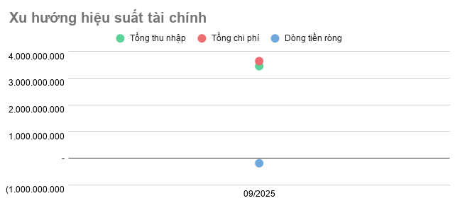
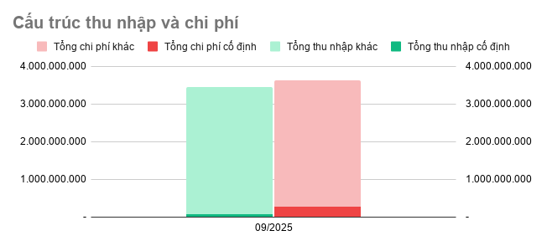

Tổng quan chi phí
Tổng quan thu nhập

Tháng | Tổng thu nhập | Tổng chi phí | Dòng tiền ròng | Tổng thu nhập cố định | Tổng thu nhập khác | Tổng chi phí cố định | Tổng chi phí khác
2025-09-01 | 3,443,095,398 | 3,632,999,580 | (189,904,182) | 67,558,000 | 3,375,537,398 | 270,810,020 | 3,362,189,560

